Clase TitularJuridico
Metodo calculoImporteAdicionales()

Grafo y complejidad Ciclomatica

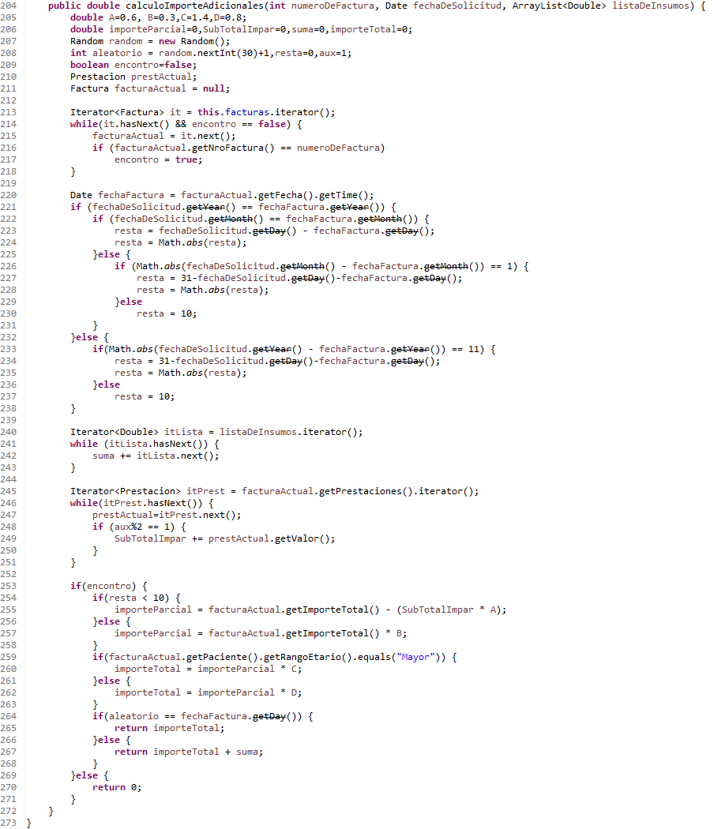

 |  |  |  |  | Complejidad Ciclomática
 |  |  |  |  | Arcos - Nodos + 2 = 44 - 32 + 2 = 14
 |  |  |  |  | Nodos condicion + 1 = 13 + 1 = 14
 |  |  |  |  | Regiones + 1 = 14

 |  |  |  |  | Caminos
 |  |  |  |  | C1 | (201->213),(214),(220-221),(222),(223-224),(240,241),(245,246),(253), (270),(273)
 |  |  |  |  | C2 | (201->213),(214),(220-221),(222),(223-224),(240,241),(245,246),(247-248),(249),(250),(245-246),(253), (270),(273)
 |  |  |  |  | C3 | (201->213),(214),(220-221),(233),(237),(240,241),(245,246),(253),(254),(257),(259),(262),(264),(267),(273)
 |  |  |  |  | C4 | (201->213),(214),(215-216),(217),(218),(214),(220-221),(222),(226),(227-228),(240,241),(245,246),(253), (270),(273)
 |  |  |  |  | C5 | (201->213),(214),(215-216),(217),(218),(214),(220-221),(222),(223-224),(240,241),(242),(240,241),(245,246),(253), (254), (255), (259), (260), (264),(267), (273)
 |  |  |  |  | C6 | (201->213),(214),(215-216),(217),(218),(214),(220-221),(222),(226),(230),(240,241),(245,246),(253), (254),(257),(259),(260),(264),(267),(273)
 |  |  |  |  | C7 | (201->213),(214),(215-216),(217),(218),(214),(220-221),(233),(237),(240,241),(245,246),(247-248),(249),(245-246),(253), (254),(257),(259),(260),(267),(273)
 |  |  |  |  | C8 | (201->213),(214),(215-216),(218),(214),(220-221),(233),(234-235),(240,241),(245,246),(253), (270),(273)
 |  |  |  |  | C9 | (201->213),(214),(215-216),(217),(218),(214),(220-221),(233),(234-235),(240-241),(242),(240-241),(245,246),(247-248),(249),(246),(250),(245-246),(253),(254),(255),(259),(260),(264),(267),(273)
 |  |  |  |  | C10 | (201->213),(214),(215-216),(217),(218),(214),(220-221),(222),(223),(224-225),(240,241),(242),(240-241),(245,246),(247-248),(249), (245-246),(253), (254),(255),(259),(260),(264),(267),(273)
 |  |  |  |  | C11 | (201->213),(214),(215-216),(217),(218),(214),(220-221),(222),(226),(230),(240,241),(245,246),(247-248),(249),(245-246),(253), (254), (257), (259), (262), (264), (265), (273)
 |  |  |  |  | C12 | (201->213),(214),(215-216),(217),(214),(220-221),(233),(234-235),(240,241),(242),(240-241),(245,246),(247-248),(249),(250),(245-246),(253),(254),(255),(259),(262),(264),(267),(273)
 |  |  |  |  | C13 | (201->213),(214),(220-221),(222),(226),(227-228),(240-241),(242),(240-241),(245,246),(247-248),(249),(250),(245-246),(253),(254),(257),(259),(262),(264),(267),(273)
 |  |  |  |  | C14 | (201->213),(214),(215-216),(217),(218),(214),(220-221),(222),(223-224),(240,241),(242),(240,241),(242),(240-241),(245,246),(253), (254),(255),(259),(260),(262),(264),(267),(273)

 |  |  | valores de A=0.6, B=0.3,C=1.4,D=0.8
Escenarios

Escenario 1 | Facturas vacia

 |  | Numero Camino | Datos de entrada | Procedimiento | salida esperada | Salida obtenida
 |  | 1 | numeroDeFactura = 1, fechaDeSolicitud = 13/05/2021, listaDeInsumos = {} | a. Buscar la factura b. devolver 0 | 0 | NullPointerException
 |  | 2 | numeroDeFactura = 1, fechaDeSolicitud = 10/11/2021, listaDeInsumos = {250.0} | a. Buscar la factura b. devolver 0 | 0 | NullPointerException
 |  | 3 | numeroDeFactura = 2, fechaDeSolicitud = 25/11/2021, listaDeInsumos = {250.0} | a. Buscar la factura b. devolver 0 | 0 | NullPointerException

Escenario 2 | Facturas = { nroFactura = 1, fecha = "25/11/2021", importe = 0.0, prestaciones = vacio, Paciente = "Mayor" }

 |  | Numero Camino | Datos de entrada | Procedimiento | salida esperada | Salida obtenida
 |  | 4 | numeroDeFactura = 2, fechaDeSolicitud = 25/10/2021, listaDeInsumos = {} | a. Buscar la factura b. devolver 0 | 0 | 0
 |  | 5 | numeroDeFactura = 1, fechaDeSolicitud = 25/11/2021, listaDeInsumos = {200} | a. Buscar la factura b. devolver 0 | 0 | 0
 |  | 6 | "numeroDeFactura = 1, fechaDeSolicitud = 25/5/2021, listaDeInsumos = {}" | a. Buscar la factura b. devolver 0 | 0 | 0

Escenario 3 | Facturas = { nroFactura = 1, fecha = "25/11/2021", importe = 1000.0, prestaciones = "1000.0", Paciente = "Mayor" }

 |  | Numero Camino | Datos de entrada | Procedimiento | salida esperada | Salida obtenida
 |  | 7 | numeroDeFactura = 1, fechaDeSolicitud = 25/05/2020, listaDeInsumos = {} | a. Buscar factura b. Calcular diferencia de fechas entre la ingresada y la de la factura c. Calcular total de insumos d. Calcular prestaciones impares c. calcular importe total | 420 | 420
 |  | 8 | numeroDeFactura = 2, fechaDeSolicitud = 25/05/2011, listaDeInsumos = {} | a. Buscar la factura b. devolver 0 | 0 | 0
 |  | 9 | numeroDeFactura = 1, fechaDeSolicitud = 25/10/2010, listaDeInsumos = {100} | a. Buscar factura b. Calcular diferencia de fechas entre la ingresada y la de la factura c. Calcular total de insumos d. Calcular prestaciones impares c. calcular importe total | 520 | 660
 |  | 10 | numeroDeFactura = 1, fechaDeSolicitud = 25/11/2021, listaDeInsumos = {200} | a. Buscar factura b. Calcular diferencia de fechas entre la ingresada y la de la factura c. Calcular total de insumos d. Calcular prestaciones impares c. calcular importe total | 760 | 760

Escenario 4 | Facturas = { nroFactura = 1, fecha = "25/11/2021", importe = 1000.0, prestaciones = "1000.0", Paciente != "Mayor" }

 |  | Numero Camino | Datos de entrada | Procedimiento | salida esperada | Salida obtenida
 |  | 11 | numeroDeFactura = 1, fechaDeSolicitud = 25/10/2021, listaDeInsumos = {} | a. Buscar factura b. Calcular diferencia de fechas entre la ingresada y la de la factura c. Calcular total de insumos d. Calcular prestaciones impares c. calcular importe total | 240 | 240
 |  | 12 | numeroDeFactura = 1, fechaDeSolicitud = 25/10/2019, listaDeInsumos = {100} | a. Buscar factura b. Calcular diferencia de fechas entre la ingresada y la de la factura c. Calcular total de insumos d. Calcular prestaciones impares c. calcular importe total | 340 | 420
 |  | 13 | numeroDeFactura = 2, fechaDeSolicitud = 28/10/2021, listaDeInsumos = {} | a. Buscar la factura b. devolver 0 | 0 | Error de factura = null

Escenario 5 | Facturas = { nroFactura = 1, fecha = "25/11/2021", importe = 0.0, prestaciones = vacio, Paciente != "Mayor" }

 |  | Numero Camino | Datos de entrada | Procedimiento | salida esperada | Salida obtenida
 |  | 14 | numeroDeFactura = 1, fechaDeSolicitud = 25/10/2021, listaDeInsumos = {300} | a. Buscar la factura b. devolver 0 | 0 | 0

